Tabellen verbinden Datenmodell
Filiale | Datum | Produkt | Berater | Umsatz | Produkt Nr | Produkt | Kategorie
Dresden | 2010-10-03 | MacBook Pro | Müller | 11,958.90 € | 1 | MacBook Pro | Computer
München | 2010-11-03 | MacBook Pro | Müller | 10,047.57 € | 2 | PhotoShop | Software/Spiele
Hamburg | 2010-12-01 | PhotoShop | Müller | 1,064.63 € | 3 | Surface | Computer
Köln | 2011-01-01 | Surface | Huber | 19,951.34 € | 4 | Windows 8 | Software/Spiele
Bremen | 2011-01-31 | PhotoShop | Schmidt | 3,857.25 € | 5 | Galaxy Note | Computer
Kiel | 2011-03-03 | Surface | Huber | 3,830.82 € | 6 | Office 2013 | Software/Spiele
Stuttgart | 2011-04-02 | MacBook Pro | Müller | 8,492.34 €
Leipzig | 2011-05-03 | Windows 8 | Schmidt | 12,321.61 €
München | 2011-06-03 | MacBook Pro | Huber | 4,618.22 €
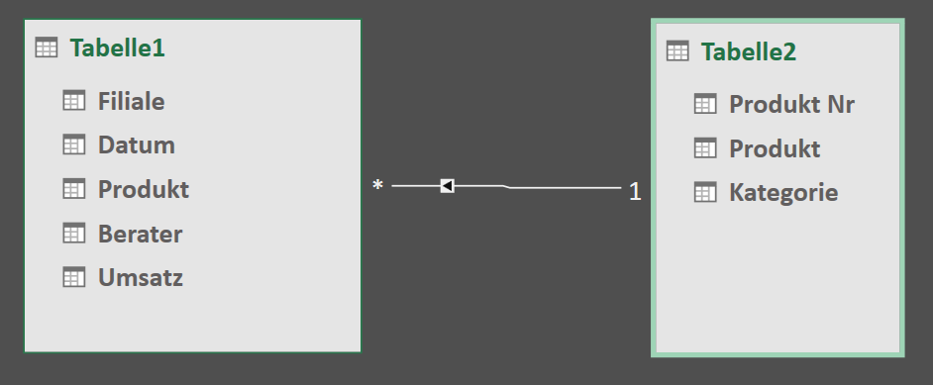
Bonn | 2011-07-03 | Surface | Schmidt | 14,177.84 €
Koblenz | 2011-08-03 | Galaxy Note | Müller | 10,933.94 €
Hamburg | 2011-09-02 | Office 2013 | Schmidt | 3,100.59 €
Erfurt | 2011-10-03 | Office 2013 | Huber | 7,168.77 €
Stuttgart | 2011-11-03 | Galaxy Note | Huber | 11,757.08 €
Rudolstadt | 2011-12-01 | Surface | Müller | 10,026.05 €
München | 2012-01-01 | MacBook Pro | Schmidt | 14,022.84 €
Bremen | 2012-01-31 | Surface | Huber | 1,777.10 €
Aachen | 2012-03-02 | PhotoShop | Schmidt | 10,566.40 €
Weimar | 2012-04-01 | MacBook Pro | Müller | 13,878.15 €
Stuttgart | 2012-05-02 | Galaxy Note | Müller | 14,372.09 €
Kiel | 2012-06-02 | PhotoShop | Müller | 6,621.46 €
Köln | 2012-07-02 | MacBook Pro | Schmidt | 9,134.78 €
Leipzig | 2012-08-02 | MacBook Pro | Müller | 9,683.62 €
München | 2012-09-01 | Windows 8 | Schmidt | 8,519.21 €
Hamburg | 2012-10-02 | Office 2013 | Huber | 12,310.40 €
Bonn | 2012-11-02 | Galaxy Note | Schmidt | 4,879.75 €
Erfurt | 2012-11-30 | MacBook Pro | Müller | 16,388.44 €
Stuttgart | 2012-12-31 | Galaxy Note | Müller | 3,891.35 €
Bremen | 2013-01-30 | Galaxy Note | Müller | 15,385.35 €
Koblenz | 2013-03-02 | MacBook Pro | Schmidt | 9,497.48 €
Rudolstadt | 2013-04-01 | PhotoShop | Müller | 9,988.62 €
München | 2013-05-02 | MacBook Pro | Schmidt | 8,289.62 €
Kiel | 2013-06-02 | MacBook Pro | Huber | 6,662.09 €
Aachen | 2013-07-02 | Galaxy Note | Schmidt | 2,066.93 €
Weimar | 2013-08-02 | Surface | Müller | 6,823.30 €
Stuttgart | 2013-09-01 | MacBook Pro | Müller | 7,586.77 €
Hamburg | 2013-10-02 | MacBook Pro | Müller | 1,970.15 €
Köln | 2013-11-02 | Galaxy Note | Schmidt | 13,727.60 €
Leipzig | 2013-12-01 | PhotoShop | Müller | 14,093.72 €
München | 2014-01-01 | Surface | Schmidt | 15,413.17 €
Bremen | 2014-01-31 | Surface | Huber | 15,131.37 €
Bonn | 2014-03-03 | PhotoShop | Schmidt | 239.61 €
Erfurt | 2014-04-02 | MacBook Pro | Müller | 19,567.20 €
Stuttgart | 2014-05-03 | MacBook Pro | Müller | 19,041.33 €
Kiel | 2014-06-03 | PhotoShop | Müller | 18,959.12 €
Koblenz | 2014-07-03 | Galaxy Note | Schmidt | 5,627.62 €
München | 2014-08-03 | Windows 8 | Müller | 5,901.58 €
Hamburg | 2014-09-02 | Surface | Schmidt | 2,886.65 €

